CasoDePruebaLogin
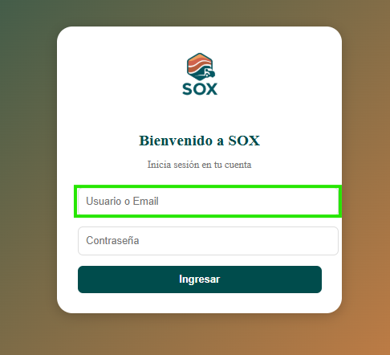
EJECUCION 1 | CASO DE PRUEBA INICIAL |  |  |  |  |  |  |  |  | EJECUCION 2 | CASO DE PRUEBA (REVISIÓN)
 | Id de Caso |  |  |  | CP001
 | Estado del Caso de Prueba |  |  |  | Realizar inicio de sesion |  |  |  |  |  | Id de Caso
 | Responsable |  |  |  | Juan Camilo Carreño Niño |  |  |  |  |  | Nombre de Caso de prueba |  |  |  | Realizar cotización
 | Objetivo |  |  |  | Realizar el login con las credenciales de usuario |  |  |  |  |  | Estado del Caso de Prueba
 | Precondiciones |  |  |  | Ingresar a la url de la pagina |  |  |  |  |  | Responsable |  |  |  | John Styven Rondon Useche
 | Escrito por: |  |  |  | Juan Camilo Carreño Niño |  |  |  |  |  | Objetivo |  |  |  | Realizar cotizacion de una moto
 | Fecha de Creación |  |  |  | 2025-09-09 |  |  |  |  |  | Precondiciones |  |  |  | Ingresar al modulo de motocicletas
 | Commit |  |  |  | 64ce3194a8879c7efb1e96acdd18ad0ca689a82c |  |  |  |  |  | Commit
 | Fecha Ejecución |  |  |  | 2025-09-13 |  |  |  |  |  | Escrito por: |  |  |  | John Styven Rondon Useche
 | N° | Paso a Paso |  |  | Resultado Esperado | Mensaje | Exitoso |  | Evidencia (parte inferior) |  | Fecha Ejecución
 |  |  |  |  |  |  | Si | No |  |  | N° | Paso a Paso |  |  | Resultado Esperado |  | Mensaje | Evaluación |  | Evidencia (parte inferior)
 | 1 | 1- Debe ir a la opcion Usuario o Email hacer clic y ingresar sus credenciales de usuario |  |  | Caja de texto |  | x |  | EV01 |  |  |  |  |  |  |  |  | Si | No
 | 2 | 2- Debe ir a la opcion contraseña hacer clic y ingresar sus credenciales de usuario |  |  | Caja de texto |  | x |  | EV02 |  | 1 | 1- Debe ir a la opcion "moto mt09 " y hacer clic |  |  | Pagina de la moto
 | 3 | 3- Debe seleccionar "Ingresar" |  |  | Pagina de inicio | ok | x |  | EV03 |  | 2 | 2- Debe seleccionar "cotiza tu moto" |  |  | Formulario
 | Resultado esperado del caso de prueba |  |  |  | Validacion de credenciales de usuario y ingreso a la pagina. |  |  |  | Resultado |  | 7 | 7 - Debe ir a la opcion " hacer simulacion " y hacer clic |  |  | Pagina de la cotizacion
 | campos |  | Usuario o Email | Contraseña |  |  |  |  | Ingreso |  | Resultado esperado del caso de prueba |  |  |  | Visualizar la cotizacion con su tasa de interes, valor a financiar, cuota mensual y los meses a pagar. |  |  |  |  | Resultado
 | ejemplo |  | Camilodor | cami123 |  |  |  |  | Token |  | campos |  | Motos | Ingresos mensuales |  | Actividad economica |  | Plazo en meses |  | Cuoto inicial
 |  |  |  |  |  |  |  |  |  |  | ejemplo |  | MT09 | 2,000,000 |  | Termino Fijo |  | 60 |  | 15,000,000
 | Tipo campo |  | string | string |  |  |  |  | String
 | Restricción |  | N/A | N/A |  |  |  |  | N/A |  | Tipo campo |  | string | money |  | string |  | int |  | money
 | Valor por defecto |  | N/A | N/A |  |  |  |  | N/A |  | Restricción |  | N/A | Numerico |  | N/A |  | N/A |  | Numerico
 | Permite modificar |  | SI | SI |  |  |  |  | SI |  | Valor por defecto |  | N/A | N/A |  | N/A |  | 3 |  | N/A
 | Obligatorio |  | SI | SI |  |  |  |  | SI |  | Permite modificar |  | SI | SI |  | SI |  | SI |  | SI
EJECUCION 1 | EVIDENCIAS |  |  |  |  |  |  |  |  | EJECUCION 2 | EVIDENCIAS
 | N° | Paso a Paso
 | EV01 | 1- Debe ir a la opcion Usuario o Email hacer clic y ingresar sus credenciales de usuario

 | EV02 | 2- Debe ir a la opcion contraseña hacer clic y ingresar sus credenciales de usuario |  | 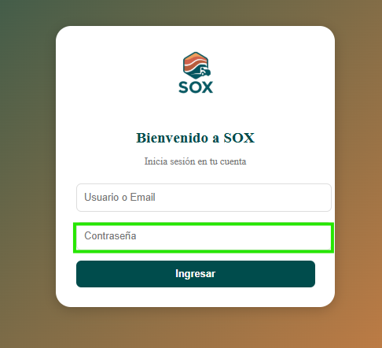

 | EV03 | 3- Debe seleccionar "Ingresar" |  | 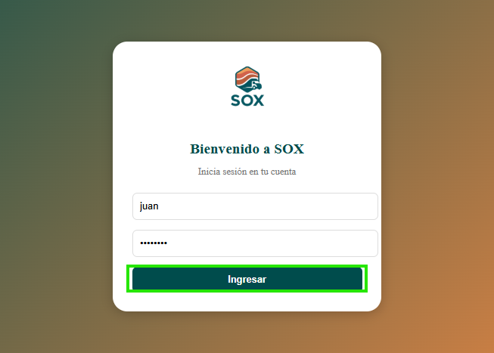

 | RESULTADO | Validacion de credenciales de usuario y ingreso a la pagina |  | 